A4サイズ
 |  |  |  | 外観検査要領書
 |  |  |  |  |  |  |  |  |  |  |  | 承認 | 作成
文書番号 | SZK-013-SZK-001-1 |  |  | 名称 | ウェルディングプレート
改訂日 | 2024.08.19 |  |  | 図番 | NT3621-P44

番号 | 検査項目及び手順
① | バリ：0.05mm以下、 脱落なきこと バリ不可面は無きこと |  |  |  | ・検査を始める前にめっき仕様を確認する。
 |  |  |  |  | ①ダレ面（バリ不可面/表面）側を端から順に左記検査項目 |  |  |  | ②：バリ面側を端から順に左記検査項目について確認する。
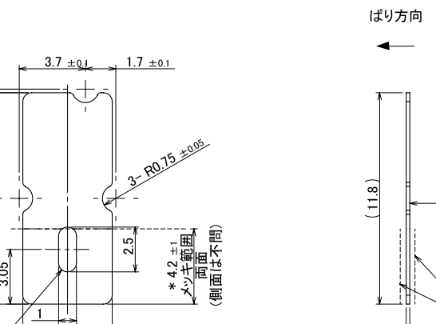
 |  |  |  |  | について確認する。
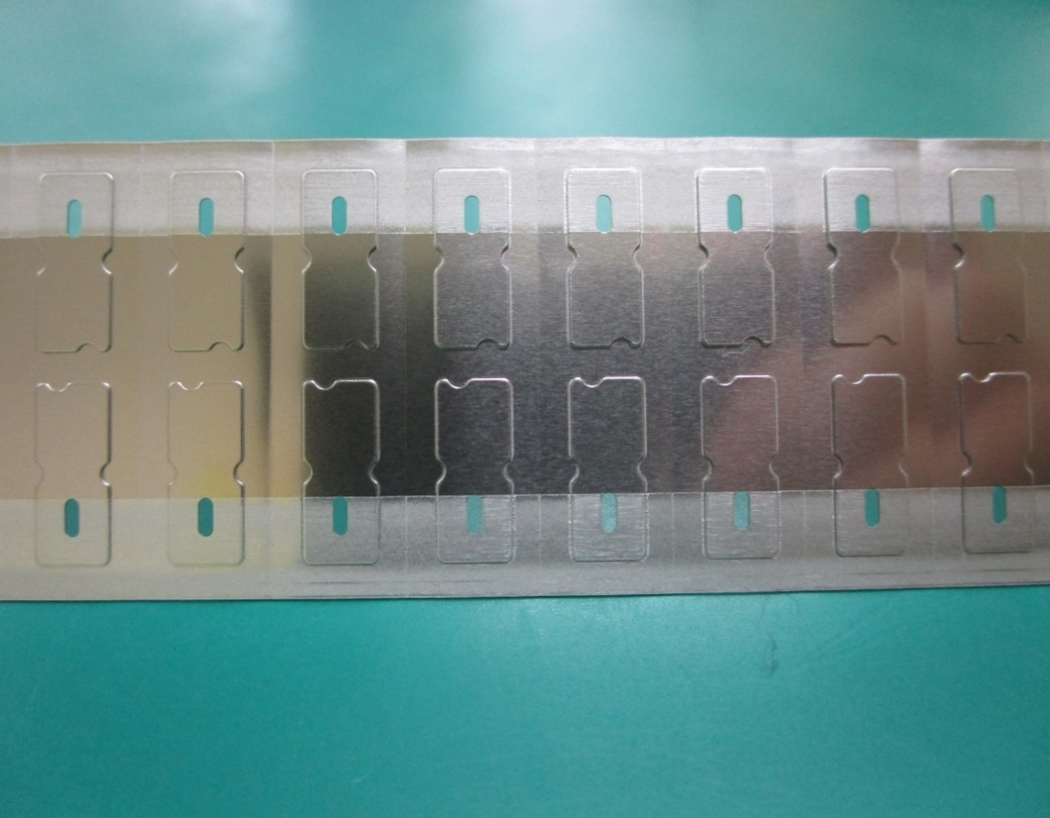
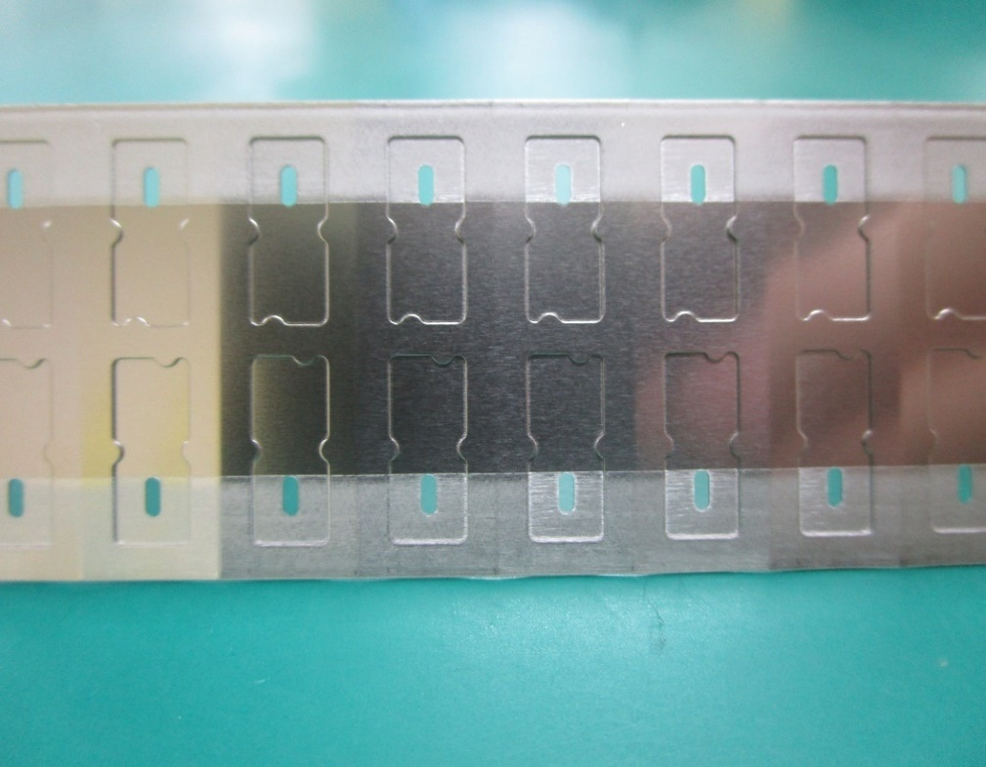
② | メッキ剥がれなきこと
③ | キズ、打痕： 深さ：0.015mm以下 凸：無きこと 限度見本による

めっき部
めっき部
④ | 異物付着なきこと （導電性、粘着性物質 などの付着、汚れ）

⑤ | レベラー痕：可
⑥ | パンチ痕、段差、 ツールマーク：無きこと

⑦ | 変色、錆、油付着： 無きこと

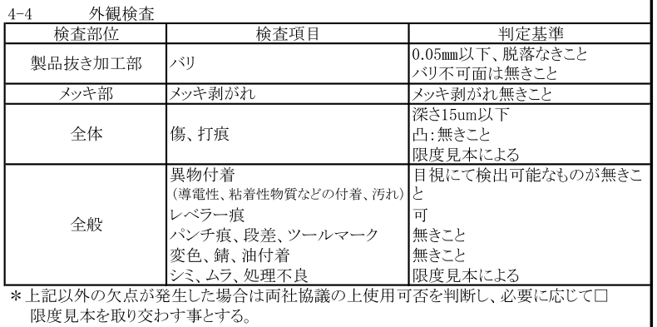
⑧ | シミ、ムラ、処理不良： 限度見本による
 |  |  |  |  |  | 穴はカス嵌りに注意 |  |  |  |  | 穴バリ注意、外周段差部の異物付着に注意
めっき 仕様 | Ep-Ni/Sn3－5m ニッケル材に錫部分めっき 無光沢
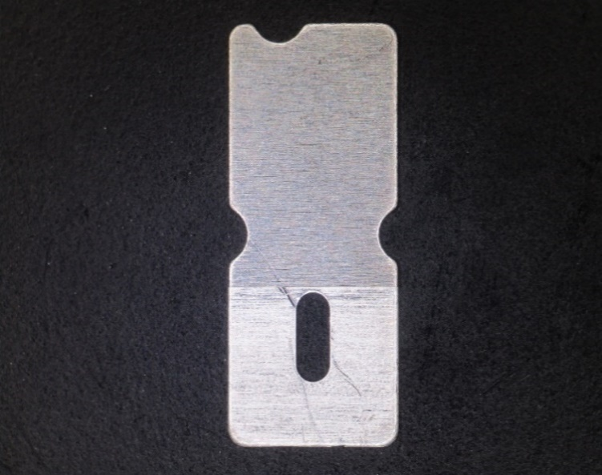
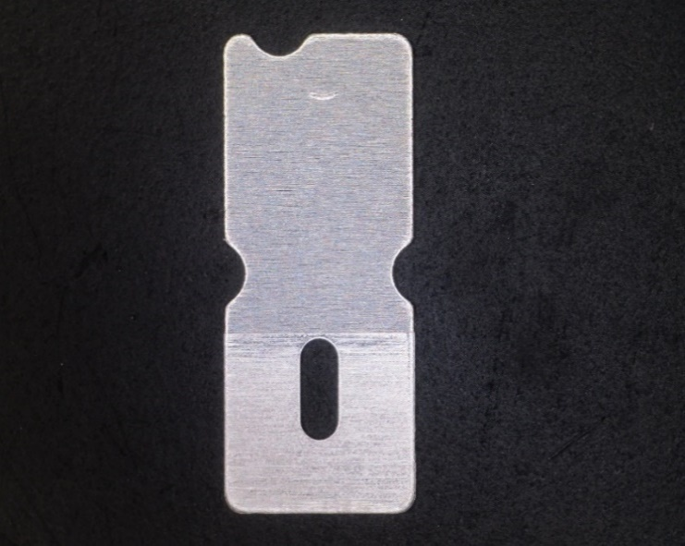

※目視で不良を判断できない場合 はルーペを使用してください。

※検査順序は検査手順書をご参照ください。 |  |  |  |  | ＊キズ（めっき剥がれに注意、深さ0.015mm以下、 凸無きこと、限度見本による） |  |  |  | ＊打痕（深さ0.015mm以下、凸無きこと、限度見本による）

【改訂履歴】 |  |  |  |  |  |  |  |  | 【過去の不具合】
年 月 日 |  | 改訂 | 内容 |  |  |  | 承認 | 作成 | 年月日 | 不具合内容
23.2.10 |  | 1 | 新規作成 |  |  |  | 平野 | 鈴木
2024.08.19 |  | 2 | 検査順序追記、説明追記、誤記訂正 |  |  |  | 平野 | 石井

